Flange
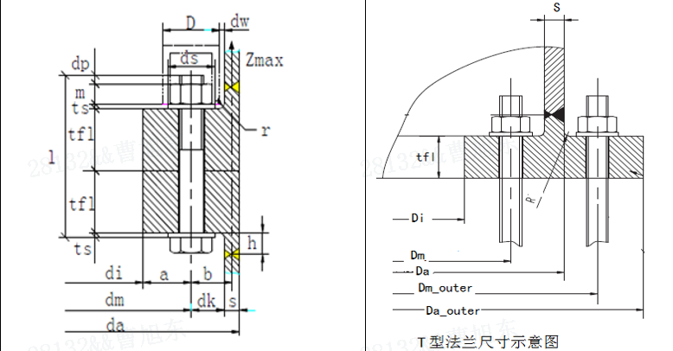
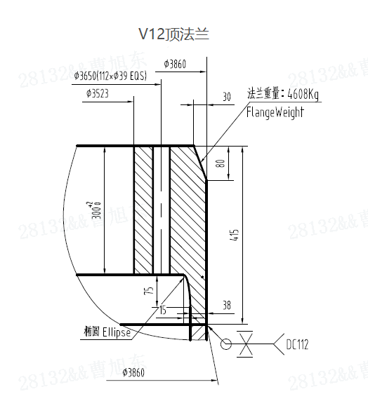
标高 | 外径 | 内径(mm) | 螺栓分度园直径(mm) | 法兰厚度(mm) | 颈厚 | 颈高 | 螺栓公称直径 | 螺栓孔直径 | 螺栓数 | 圆角（mm） | 法兰类型 | 螺栓等级 | T型法兰外径 | T型法兰外圈分度圆 | 锚栓设计预紧力 | 椭圆长半轴比短半轴
(m) | da(mm) | di(mm) | dm(mm) | tfl(mm) | s(mm) | h(mm) | —— | dhole(mm) | n | r | —— | —— | Da_outerr(mm) | Dm_outer(mm) | KN
0.650 | 5013.0 | 4540.0 | 4725.0 | 120 | 63.0 | 70 | 48 | 54 | 192 | 20 | T | 10.9 | 5360.0 | 5175.0 | 730 | 1.5
14.890 | 4990.0 | 4402.0 | 4748.0 | 175 | 40.0 | 40 | 64 | 67 | 114 | 10 | L | 10.9
33.370 | 4982.0 | 4449.0 | 4772.0 | 140 | 32.0 | 35 | 56 | 59 | 120 | 10 | L | 10.9
52.970 | 4973.0 | 4580.0 | 4812.0 | 115 | 23.0 | 30 | 42 | 45 | 176 | 10 | L | 10.9
77.890 | 4968.6 | 4555.0 | 4816.0 | 90 | 18.6 | 30 | 42 | 45 | 120 | 10 | L | 10.9
102.530 | 4465.3 | 4083.0 | 4332.0 | 80 | 15.3 | 30 | 36 | 39 | 124 | 10 | L | 10.9
127.530 | 3860.0 | 3523.0 | 3650.0 | 300 | 38.0 | 115 | 36 | 39 | 112 |  | L | 10.9

 |  |  |  |  |  |  |  |  | V12-6X-tfl=300-s=38

Door
门框位置 | 塔筒外径 | 塔筒壁厚 | 高度 | 宽度 | 直边长度 | 门框厚度 | 门框宽度 | 塔筒外漏出 | 门框弧形 | 门框对焊位置 | 加强门洞 | 门框位置 | 塔筒外径 | 塔筒壁厚 | 补强板高度 | 补强板厚度 | 门洞直边 | 门洞高度 | 门洞宽度
H（mm） | D(mm) | t(mm) | h1（mm） | b1(mm) | h2（mm） | bst（mm) | hst（mm） | L（mm） | 椭圆/圆 | 直边/顶部 |  | H（mm） | D(mm) | t1(mm) | H1（mm） | t2(mm) | H_V(mm) | H2(mm) | W(mm)
3130 | 5013 | 63 | 3160 | 1000 | 1100 | 80 | 260 | 59 | 椭圆

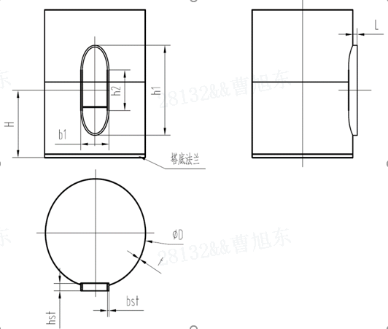
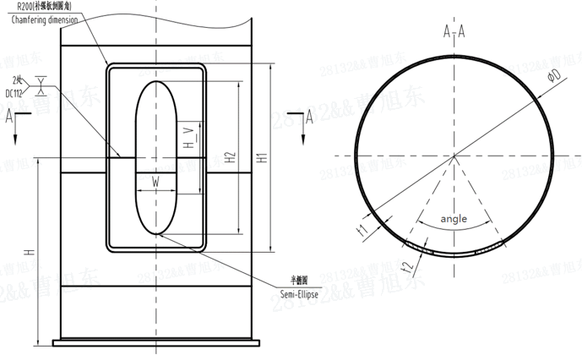
基础环顶法兰
tf | 厚度（mm）
hf | 颈部高度（mm）
ts | 颈厚（mm）
壁厚变化处：基础环顶法兰焊缝处
da_e | 外径（mm）
ts_e | 环体壁厚（mm）
椭圆孔
n_cy | 椭圆孔个数
a_cy | 椭圆长半轴（mm）
b_cy | 椭圆短半轴（mm）
h_cy | 椭圆孔中心至顶法兰距离（mm）
基础环底法兰
da_base | 底法兰外径（mm）
di_base | 底法兰内径（mm）
tf_base | 底法兰厚度（mm）
基础环总信息
h_total | 基础环总高度（mm）

